Титульный лист
 |  | Базовая статистика ВЭД по импорту драйверов за 2020 (январь) г.

Методология
1. | ООО «Лайтинг Бизнес Консалтинг» использует собственную методологию и проприетарное программное обеспечение для анализа данных ВЭД и определения назначения и моделей импортируемых драйверов по следующим кодам ТН ВЭД:
 | 8504 10 200 0 |  | 8504 40 820 0 |  | 8504 50 950 0
 | 8504 10 800 0 |  | 8504 40 900 0
 | 8504 40 300 9 |  | 8504 50 950 0

2. | Для точного определения технических характеристик драйверов были использованы классификаторы продукции по ключевым* брендам

Список ключевых брендов*, имеющих классификаторы по драйверам: |  |  |  |  |  |  | Наличие информации по моделям для ключевых брендов (Стоимость, руб.) за 2020 (январь) г.

 |  |  |  |  |  |  |  | Доля в общем объеме импорта | Модель определена**
1 | D-Luce | 11 | KGP | 21 | TCI |  | Helvar | 22.1% | 100%
2 | Ecola | 12 | Luxdator | 22 | Tridonic |  | Meanwell | 11.8% | 98%
3 | Gauss | 13 | Meanwell | 23 | Varton |  | Tridonic | 10.2% | 100%
4 | General Lighting Systems | 14 | Moons | 24 | Vossloh-Schwabe |  | D-Luce | 6.0% | 100%
5 | GLS | 15 | Navigator | 25 | Wolta |  | Трион | 4.1% | 16%
6 | Helvar | 16 | Osram | 26 | Световые технологии |  | Moons | 3.8% | 100%
7 | IEK | 17 | Philips | 27 | Трион |  | Luxdator | 3.0% | 100%
8 | Ikea | 18 | Smartbuy | 28 | Фарос |  | TCI | 2.8% | 100%
9 | In-home | 19 | Sosen | 29 | Эра |  | Navigator | 2.6% | 100%
10 | Inventronics | 20 | Tango |  |  |  | Smartbuy | 2.3% | 100%
 |  |  |  |  |  |  | KGP | 2.1% | 100%
*Ключевые бренды – это торговые марки компаний-импортеров, под которыми осуществляется наибольший по объему ввоза драйверов в РФ. |  |  |  |  |  |  | Ikea | 1.7% | 100%
 |  |  |  |  |  |  | Sosen | 1.7% | 100%
 |  |  |  |  |  |  | Фарос | 1.4% | 100%
 |  |  |  |  |  |  | Philips | 0.8% | 100%
 |  |  |  |  |  |  | Gauss | 0.8% | 100%
 |  |  |  |  |  |  | Эра | 0.8% | 100%
 |  |  |  |  |  |  | IEK | 0.7% | 100%
 |  |  |  |  |  |  | Tango | 0.5% | 100%
 |  |  |  |  |  |  | General Lighting Systems | 0.4% | 100%
 |  |  |  |  |  |  | Световые технологии | 0.4% | 100%
 |  |  |  |  |  |  | Ecola | 0.3% | 100%
 |  |  |  |  |  |  | Osram | 0.3% | 100%
 |  |  |  |  |  |  | Inventronics | 0.3% | 100%
 |  |  |  |  |  |  | In-home | 0.2% | 100%
 |  |  |  |  |  |  | GLS | 0.2% | 100%
 |  |  |  |  |  |  | Varton | 0.1% | 100%
 |  |  |  |  |  |  | Wolta | 0.1% | 100%
 |  |  |  |  |  |  | Vossloh-Schwabe | 0.1% | 100%
 |  |  |  |  |  |  | Итого | 81.5% | 95.5%

 |  |  |  |  |  |  | **Доля определенных базовых артикулов по брендам. Может быть отлична от 100% по прочим объемам выборки.

 | www.lbconsulting.ru |  | info@lbconsulting.ru |  |  | +7 985 997 28 87

Вводная
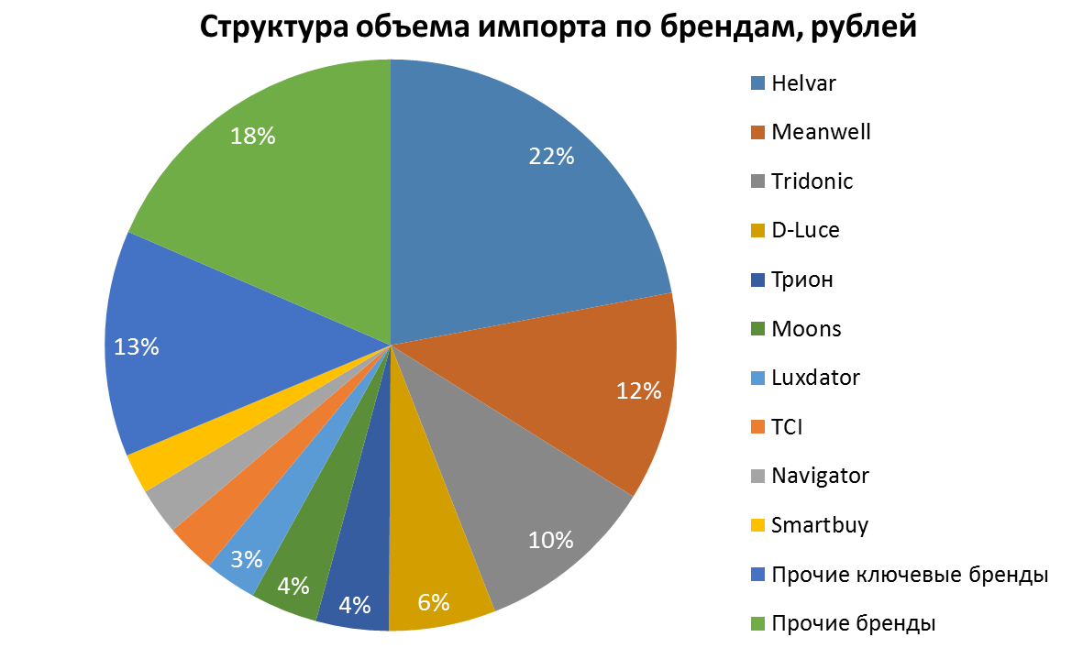
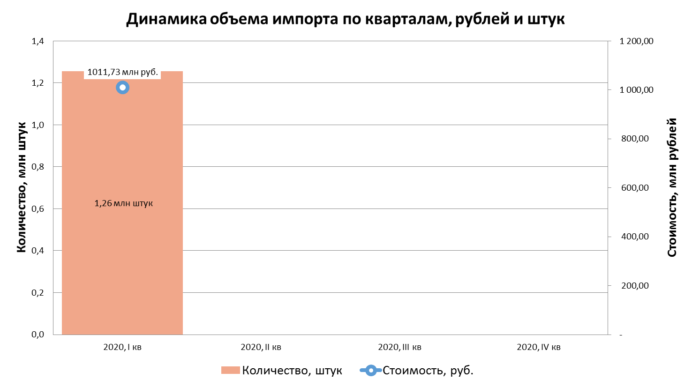
Общие данные статистики ВЭД по импорту драйверов за 2020 (январь) г.

